Erklärung Begehung
Begehungen
Alle Gebäudetypen - Mustervorlagen

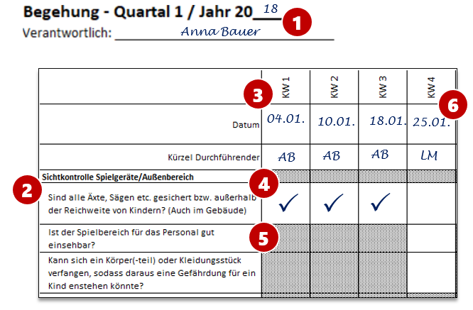 Die nachfolgenden Dokumentationslisten für Begehungen können auch durch eigenes Personal durchgeführt werden. Die Jahreszahl soll händisch am Beginn des jeweiligen Dokumentes eingetragen werden. Ebenso ist die Benennung eines Verantwortlichen vorgesehen (siehe (1) in der Abbildung). Die durchgeführten Begehungen sollen dokumentiert und so aufbewahrt werden, dass stets die aktuelle Begehungliste die oberste ist. Darauf folgen die Kopiervorlagen. Diese sollten jährlich neu kopiert werden, um Eintragungen vorzunehmen. Die Listen beinhalten identische Sachverhalte (2), die zu überprüfen sind. Es soll in der jeweiligen Woche das Prüfdatum sowie das Kürzel desjenigen eingetragen werden, der die Begehung durchführt (3). Die Kürzel sollten eindeutig festgelegt sein. Dazu kann eine entsprechende Auflistung im vorliegenden Ordner sinnvoll sein. Im Beispiel wird der Name Anna Bauer gewählt und mit AB abgekürzt.

Weiße Felder sind zu prüfen und bei erfolgreicher Prüfung mit einem Haken zu versehen (4). Falls Mängel festgestellt werden, sind diese umgehend zu beseitigen. Eventuelle Gefahrenbereiche sind zu sichern. Sollte ein festgestellter Mangel nicht umgehend zu beseitigen sein, ist die schriftliche Dokumentation des Mangels sowie der Ergreifung von Gegenmaßnahmen sinnvoll. Graue Felder müssen nicht geprüft werden (5). Diese Sachverhalte müssen beispielsweise nur einmal im Monat überprüft werden.

In der Abbildung wurden beispielhaft Prüfungen der ersten 3 KWs im Jahr 2018 durchgeführt und dokumentiert. Die Begehung in der vierten KW soll Lisa Müller übernehmen (6). Sie hat bereits das aktuelle Datum sowie ihr Kürzel vermerkt. Nun muss sie die Begehung durchführen. Dabei muss sie mehr Sachverhalte überprüfen als Anna Bauer, da monatlich zu prüfende Sachverhalte wie die Prüfung, ob der Spielbereich gut einsehbar ist, nun anstehen.

